Exercício 01
Bom dia turma, agora devem interpretar o que falta na planilha e criar as funções SE de acordo com as necessidades da atividade.
Boa sorte
Prof Luiz Antonio
A atividade deverá ser entregue até as 17h pelo teams dentro da aula 16
Relatório

Cidade | Temperatura | Umidade | Poluição | Tempo | Clima | Condição
Belém | 32.3 | 37% | 1%
Curitiba | 23.9 | 42% | 3%
Manaus | 29.7 | 53% | 2%
Porto Alegre | 18.1 | 33% | 3%
Recife | 25 | 62% | 2%

Temperatura limite | 25.0
Umidade limite | 50%
Condição limite | 2%

Tempo | Caso Temperatura >= Temperatura limite, então "Calor", senão "Frio"
Clima | Caso Umidade >= Umidade limite, então "Úmido", senão "Seco"
Condição | Caso Poluição <= Condição limite, então "Boa", senão "Ruim"
Formatação | Utilize a formatação condicional nos campos de Temperatura, Umidade e Poluição de maneira que fiquem como no exemplo.

Exercício 02
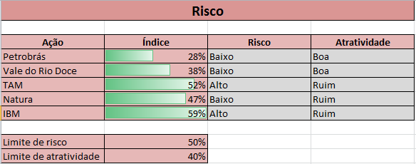
Risco

Ação | Índice | Risco | Atratividade
Petrobrás | 28%
Vale do Rio Doce | 38%
TAM | 52%
Natura | 47%
IBM | 59%

Limite de risco | 50%
Limite de atratividade | 40%

Risco | Caso Índice < Limite de risco, então "Baixo", senão "Alto"
Atratividade | Caso Índice < Limite de atratividade, então "Boa", senão "Ruim"
Formatação | Utilize a formatação condicional no campo Índice de maneira que fiquem como no exemplo.

Exercício 04
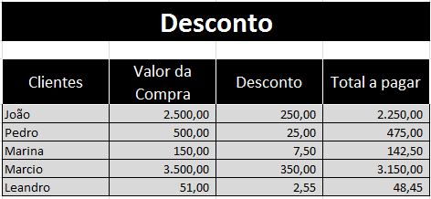
DESCONTO

Clientes | Valor da Compra | Desconto | Total a pagar
João | 2,500.00
Pedro | 500.00
Marina | 150.00
Marcio | 3,500.00
Leandro | 51.00

Desconto | Caso o Valor da Compra for maior que 1.000,00, então 10% de desconto, senão 5% de desconto.

